Sheet1
关卡编号 | 完成图 | 割绳次数 | 是否有道具 | 干扰数量 | 难度
1 |  | 2 |  |  | 2
2 |  | 2 | 1 |  | 2
3 |  | 2 |  |  | 2
4 |  | 3 | 1 | 1 | 3
5 |  | 2 |  | 1 | 2
6 | 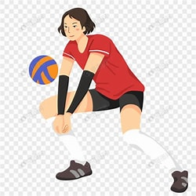 | 2 | 1 | 1 | 2
7 | 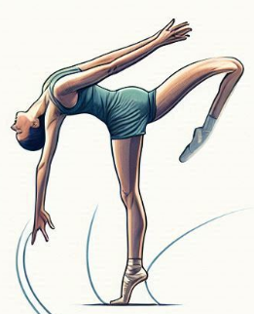 | 3 |  | 1 | 2
8 |  | 4 | 1 | 1 | 3
9 | 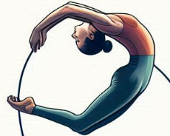 | 2 |  | 1 | 2
10 |  | 3 | 1 | 1 | 2
11 |  | 4 |  | 1 | 2
12 | 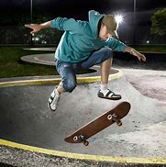 | 5 | 1 | 1 | 3
13 |  | 3 |  | 1 | 2
14 |  | 4 | 1 | 1 | 2
15 | 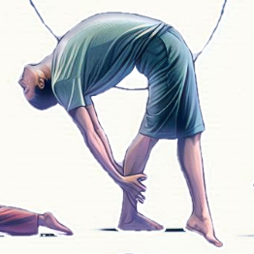 | 5 |  | 1 | 3
16 |  | 6 | 1 | 1 | 4
17 |  | 3 |  |  | 2
18 | 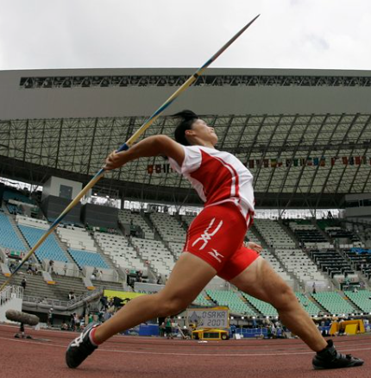 | 4 | 1 |  | 3
19 |  | 5 |  |  | 3
20 |  | 6 | 1 |  | 4
21 |  | 3 |  | 1 | 3
22 | 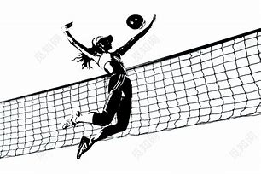 | 4 | 1 | 1 | 3
23 |  | 5 |  | 1 | 3
24 |  | 6 | 1 | 1 | 4
25 |  | 3 |  | 2 | 3
26 | 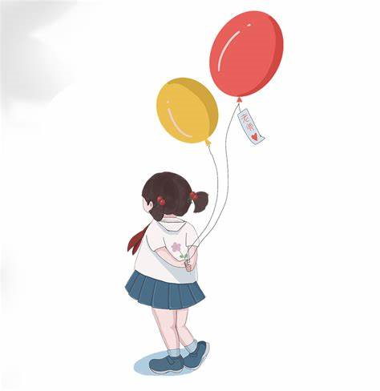 | 4 | 1 | 2 | 3
27 |  | 5 |  | 2 | 3
28 |  | 6 | 1 | 2 | 4
29 |  | 4 |  | 2 | 3
30 |  | 5 | 1 | 2 | 3
31 |  | 5 |  | 3 | 3
32 | 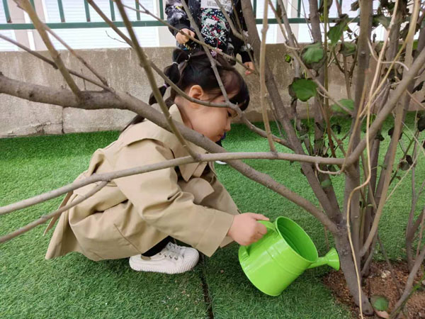 | 6 | 1 | 3 | 4

